Hoja1
Avvisi Audiovisuales


Colonia Víctor F Ardon casa 6 Bloque D
Tegucigalpa M.D.C, Teléfono: 32490824
Correo. avvisiaudio@gmail.com RTN 08011996068335

COTIZACION DE SERVICIOS
 |  |  |  |  | Cotizacion N°
 |  |  |  |  | 2025-105

Avvisi Audiovisuales cuenta con gran experiencia en eventos de salón, publicidad y Marketing por lo cual se les dará una cotización puntual de los servicios requeridos.

Cliente |  | Inversiones Aliadas | Ejecutivo de Venta | Carlos Cruz
Lugar del Evento |  | San Pedro / Mega Mall
Fecha Emitida | Tiempo | Fecha Cotizada | Tipo de evento |  | N° Invitados
2025-03-20 | 5 Horas | 3 de Abril 2025 | Pasarela de Verano
Cantidad | Dias | Descripción |  | Unidad | Total
1 | 1 | Tarima de 5 x 3.75 a 50 cm y 5 x 2.50 blanca 2 gradas |  | L5,800.00 | L5,800.00
1 | 1 | Pantalla led 3 x 2 metros |  | L12,000.00 | L12,000.00
2 | 1 | Totem pantalla led 2 x 1 |  | L4,000.00 | L8,000.00
40 | 1 | Sillas tifany dorada |  | L78.00 | L3,120.00
1 | 1 | Audio tipo barra para eventos corporativos |  | L3,500.00 | L3,500.00
2 | 1 | Microfonos Inalambricos Shure SM58 |  | L500.00 | L1,000.00
4 | 1 | Luces roboticas 7r 230w |  | L1,000.00 | L4,000.00
4 | 1 | Luces led tipo barra |  | L800.00 | L3,200.00
1 | 1 | Dj Profesional con tornamesa |  | L7,000.00 | L7,000.00
1 | 1 | Podio de Acrilico |  | L2,500.00 | L2,500.00
2 | 1 | Host para el evento sugeridos |  | L6,000.00 | L12,000.00
2 | 1 | Camerinos blancos tipo carpa |  | L3,800.00 | L7,600.00
1 | 1 | Cocteles con logos |  | L22,000.00 | L22,000.00
1 | 1 | Sopladores |  | L1,500.00 | L1,500.00
1 | 1 | Cartillas Brandeadas |  | L1,500.00 | L1,500.00
100 | 1 | Glovos brandeados con el logo de mega mall |  | L14.00 | L1,400.00
TIEMPO DE MANTENIMIENTO DE OFERTA: 30 DÍAS
1) El uso del equipo dependerá del montaje a realizar según las especificaciones del
cliente tomando en cuenta lugar, número de personas y duración.
2) La siguiente es una descripción de algunos servicios dentro del presupuesto:
resupuesto, personal de staff, presupuesto de operación, impuestos y permisos del montaje.
3) Los precios en esta cotización están sujetos a cambios según la logística que se maneje por parte de la organización de la actividad. El 50% del adelanto antes del evento y el 50% faltante terminado el sound check y el montaje o una cantidad acordada entre las partes.
4) El caso de que se cancele el evento se tendrá que dar un aviso 4 das antes para la devolución del dinero.
5) Cualquier daño al equipo causado por los invitados o participantes del evento, se reconocerá un porcentaje del valor del mismo según la gravedad del caso.
6) Si surge alguna consulta puede comunicarse al 32490824 y visitar nuestra página de Facebook https://www.facebook.com/Avvisicorporation/
 |  |  |  | Sub Total | L96,120.00
 |  |  |  | ISV 15 % | L14,418.00
 |  |  |  | Sub Total | L110,538.00

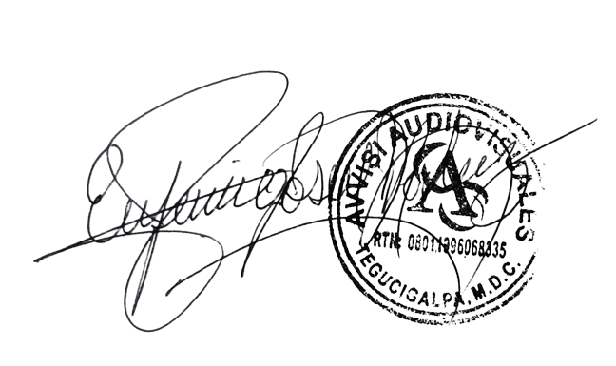

______________________________ Lic. Eufemio Josue Martinez Galo
Avvisi Audiovisuales
______________________________
Representante

